Лист1
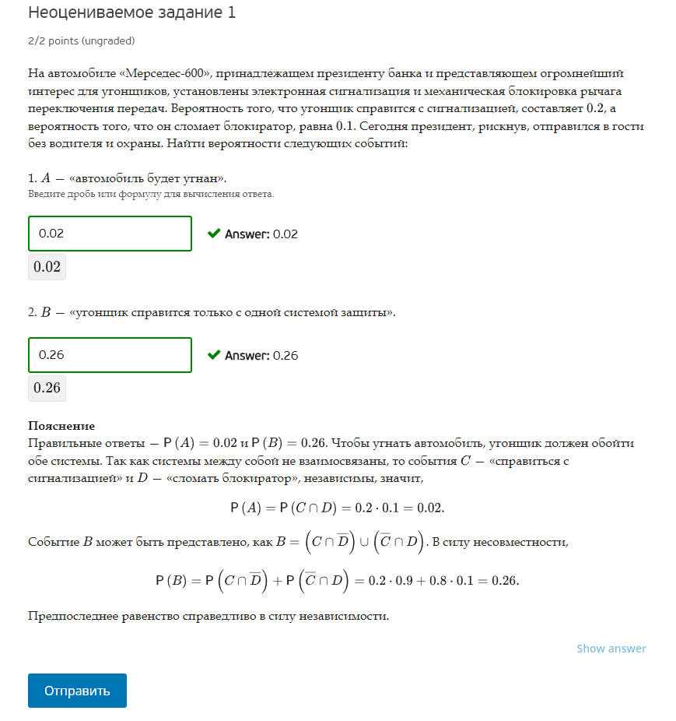
P(C) | 0.2
P(D) | 0.1

P(A) | P(A)=P(CnD) | P(A)=P(C)*P(D) | 0.02
P(B) | P(B)=P(Cnd)u(cnD) | P(A)=P(C)*(1-P(D))+(1-P(C))*P(D) | 0.26

Лист2
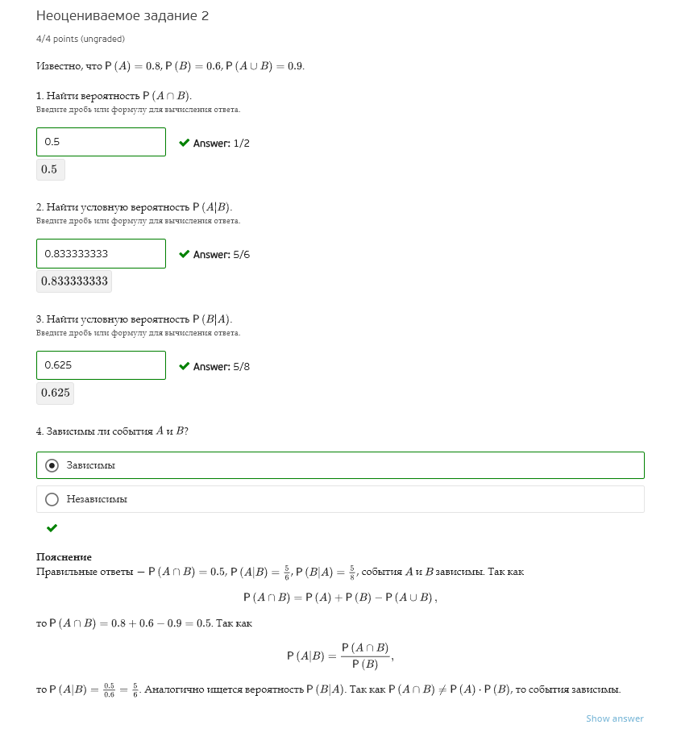
P(A) | 0.8
P(B) | 0.6
P(AuB) | 0.9
P(AnB) | =P(A)+P(B)-P(AuB) | 0.5
P(A|B) | =(P(AnB))/P(B) | 0.83333333333
P(B|A) | =(P(AnB))/P(A) | 0.625

Лист3
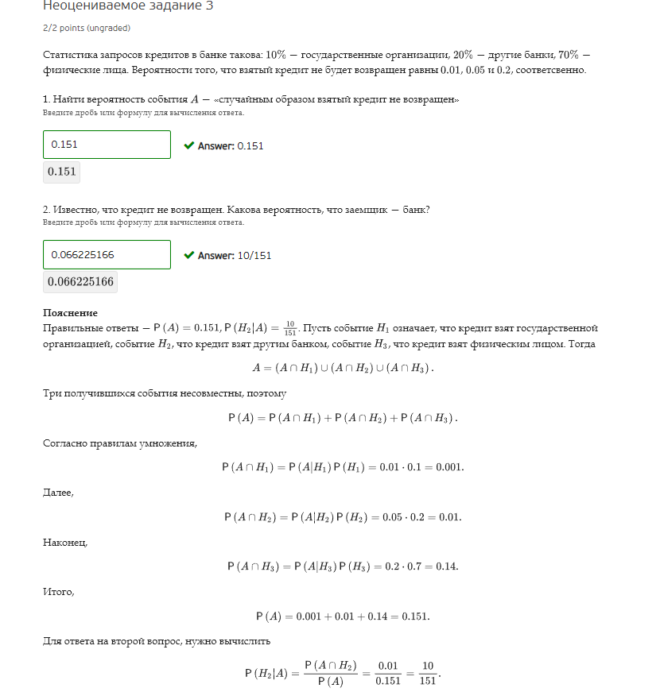
 | запросы на кредит в банке | вероятность, что кредит не выплатится
Госорганы | 10% | 1%
другие банки | 20% | 5%
Физ лица | 70% | 20%

A | кредит не выплачен
H1 | Госорганы |  | P(H1) | 0.10 | P(A|H1) | 0.01
H2 | другие банки |  | P(H2) | 0.20 | P(A|H2) | 0.05
H3 | Физ лица |  | P(H3) | 0.70 | P(A|H3) | 0.20

P(A) | =P(A|H1)P(H1)+P(A|H2)P(H2)+P(A|H3)P(H3) | 0.151
P(H2|A) | =P(A|H2)P(H2)/P(A) | 0.066225165563

Лист4
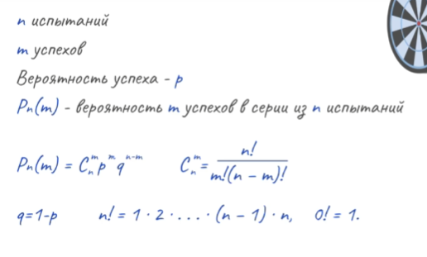
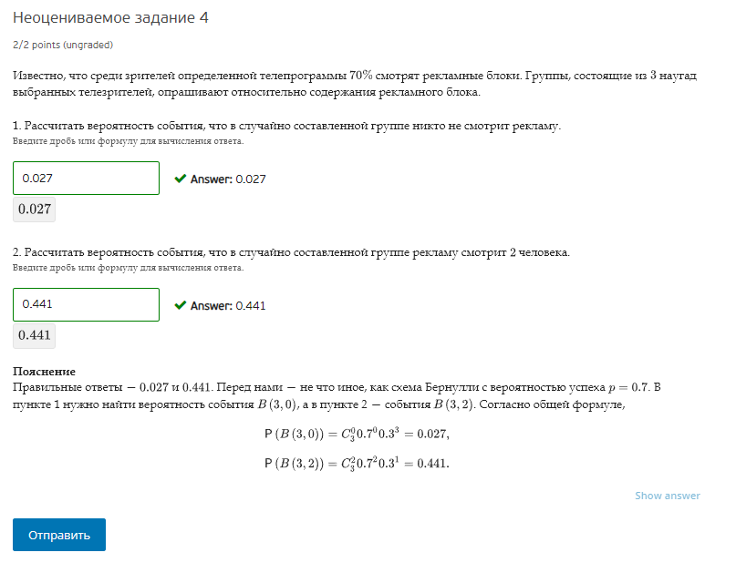
P(A) | 0.7
P(a) | 0.3

n | 3

P3(0) | 0.027
P3(2) | 0.441

